Пункт 3
x | y | y(x) | y | x | x(y)
29.3 | -6.9 | -6.7523638594 | -6.9 | 29.3 | 28.036585955
29.3 | -5.5 | -6.7523638594 | -5.5 | 29.3 | 29.704804094
29.3 | -5.5 | -6.7523638594 | -5.5 | 29.3 | 29.704804094
29.3 | -5.5 | -6.7523638594 | -5.5 | 29.3 | 29.704804094
29.2 | -5.6 | -6.7913278729 | -5.6 | 29.2 | 29.585645656
28.6 | -6 | -7.0251119539 | -6 | 28.6 | 29.109011902
28.6 | -6 | -7.0251119539 | -6 | 28.6 | 29.109011902
28.7 | -5.9 | -6.9861479404 | -5.9 | 28.7 | 29.22817034
28.8 | -5.8 | -6.9471839269 | -5.8 | 28.8 | 29.347328779
28.9 | -5.8 | -6.9082199134 | -5.8 | 28.9 | 29.347328779
24.6 | -8.5 | -8.5836724936 | -8.5 | 24.6 | 26.130050938
27.1 | -8.7 | -7.6095721563 | -8.7 | 27.1 | 25.891734061
25.4 | -13 | -8.2719603856 | -13 | 25.4 | 20.767921203
28.2 | -7.7 | -7.1809680079 | -7.7 | 28.2 | 27.083318446
28.9 | -7.2 | -6.9082199134 | -7.2 | 28.9 | 27.679110639
29.3 | -6.9 | -6.7523638594 | -6.9 | 29.3 | 28.036585955
29.4 | -6.8 | -6.713399846 | -6.8 | 29.4 | 28.155744393
29.4 | -6.8 | -6.713399846 | -6.8 | 29.4 | 28.155744393
29.4 | -6.8 | -6.713399846 | -6.8 | 29.4 | 28.155744393
29.3 | -6.9 | -6.7523638594 | -6.9 | 29.3 | 28.036585955
29.4 | -6.8 | -6.713399846 | -6.8 | 29.4 | 28.155744393
29.8 | -6.5 | -6.557543792 | -6.5 | 29.8 | 28.513219709
20 | -9.3 | -10.376017114 | -9.3 | 20 | 25.176783429
17.4 | -9.4 | -11.389081465 | -9.4 | 17.4 | 25.057624991
19.9 | -9.8 | -10.414981128 | -9.8 | 19.9 | 24.580991237
27.8 | -8 | -7.3368240618 | -8 | 27.8 | 26.725843131
25.3 | -9.9 | -8.3109243991 | -9.9 | 25.3 | 24.461832798
25.9 | -9.6 | -8.0771403182 | -9.6 | 25.9 | 24.819308114
27 | -9.7 | -7.6485361698 | -9.7 | 27 | 24.700149675
24.6 | -9.5 | -8.5836724936 | -9.5 | 24.6 | 24.938466552

Пункт 4
γ | 0.95
v | 28
tᵧ | 2.045
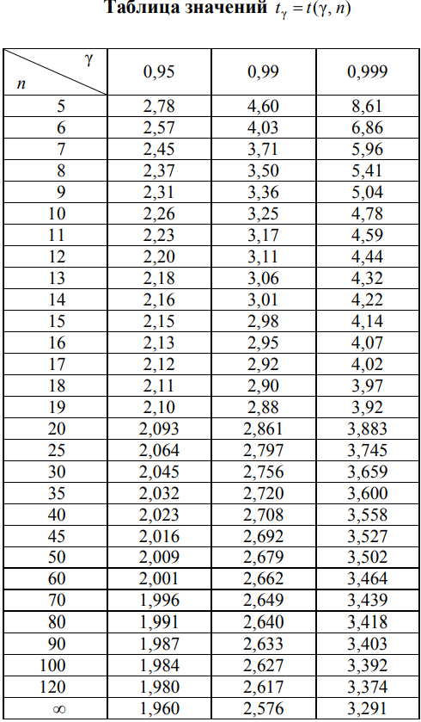
α | 0.05

